ПРАЙС
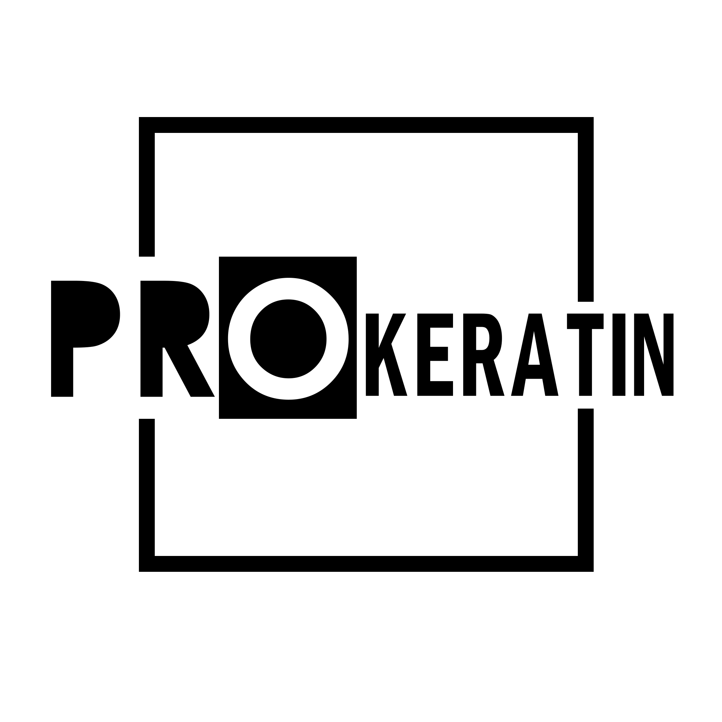
 | "PROKERATIN"
 |  | САЙТ: |  | https://prokeratin.by
 |  | 375-29-120-18-02 |  | Менеджер по обучениям
 |  | 375-33-378-18-02 |  | Менеджер по продажам
 |  | 375-33-372-18-02 |  | Менеджер по продажам
 |  | e-mail: prokeratin.by@gmail.by
 |  | instagram: prokeratinby
Если Вы найдете цены ниже - сообщите нам. Мы предложим Вам лучшую цену!!!
 | Розница | Количество | Заказ | ЗАКАЗ ОТ 8000 руБ | ЗАКАЗ ОТ 15000 РУБ ИЛИ ПОСТОЯННЫЙ КЛИЕНТ | ЗАКАЗ ОТ 30000 РУБ | ЗАКАЗ ОТ 50000 РУБ
 |  |  |  | СКИДКА 5% | СКИДКА 10% | СКИДКА 15% | СКИДКА 20%
YBERA
YBERA FASHION STYLIST
YBERA FASHION STYLIST - CREME для выпрямления волос 1 кг | 15200 |  | 0 | 0 | 0 | 0 | 0
YBERA FASHION STYLIST - CREME для выпрямления волос 120 мл | 2600 |  | 0 | 0 | 0 | 0 | 0
YBERA FASHION STYLIST - PLATINUM фиолетвый гель для выпрямления 1 кг | 15200 |  | 0 | 0 | 0 | 0 | 0
YBERA FASHION STYLIST - SHAMPOO для выпрямления волос 120 мл | 2600 |  | 0 | 0 | 0 | 0 | 0
ЛИНИЯ ВОССТАНВОЛЕНИЯ И ВЫПРЯМЛЕНИЯ ВОЛОС DISCOVERY
DISCOVERY EXPRESS Очищающий шампунь - 1 л | 22500 |  | 0 | 0 | 0 | 0 | 0
DISCOVERY EXPRESS Комплекс стволовых клеток яблока - 1 л
DISCOVERY EXPRESS Финишный спрей - 170 мл
ЛИНИЯ ОМОЛОЖЕНИЯ ВОЛОС BOTULINICA CAPILAR
BOTULINICA CAPILAR Увлажняющий шампунь - 1 л | 17300 |  | 0 | 0 | 0 | 0 | 0
BOTULINICA CAPILAR Ботокс - 1 л
BOTULINICA CAPILAR Интеллектуальный реконструктор - 1 л
ЛИНИЯ ХОЛОДНОГО МОЛЕКУЛЯРНОГО ВОССТАНОВЛЕНИЯ ВОЛОС GENOMA
GENOMA Восстанавливающий шампунь - 1 л | 25700 |  | 0 | 0 | 0 | 0 | 0
GENOMA Активная восстанавливающая сыворотка - 500 мл
GENOMA Маска интенсивного лечения - 1 л
GENOMA Восстанавливающий крем для кутикулы волоса - 1 л
GENOMA Восстанавливающий шампунь - 500 мл | 19000 |  | 0 | 0 | 0 | 0 | 0
GENOMA Активная восстанавливающая сыворотка - 500 мл
GENOMA Маска интенсивного лечения - 500 мл
GENOMA Восстанавливающий крем для кутикулы волоса - 500 мл
GENOMA Активная восстанавливающая сыворотка - 500 мл | 12000 |  | 0 | 0 | 0 | 0 | 0
GENOMA Маска интенсивного лечения - 1 л NEW | 9000 |  | 0 | 0 | 0 | 0 | 0
Комплект GENOMA Маска интенсивного лечения - 1 л +Активная восстанавливающая сыворотка - 500 мл NEW | 19000 |  | 0 | 0 | 0 | 0 | 0
YBERA LIFE'S FLOWER (цветок жизни)
Шампунь TREALOSE LIFES FLOWER 1 л | 17400 |  | 0 | 0 | 0 | 0 | 0
МаскаTREALOSE LIFES FLOWER 1 л
Спрей термозащитный TREALOSE LIFES FLOWER 250 мл
YBERA LIFE'S FLOWER (цветок жизни) Домашний уход NEW
Шампунь TREALOSE LIFES FLOWER 1 л | 1650 |  | 0 | 0 | 0 | 0 | 0
МаскаTREALOSE LIFES FLOWER 1 л | 1800 |  | 0 | 0 | 0 | 0 | 0
Спрей термозащитный TREALOSE LIFES FLOWER 250 мл | 4100 |  | 0 | 0 | 0 | 0 | 0
YBERA VELLO для роста волос
Шампунь предварительной очистки 500 мл | 19200 |  | 0 | 0 | 0 | 0 | 0
Шампунь очищающий 500 мл
Маска 500 мл
Vello сыворотка 250 мл
YBERA VELLO для роста волос Дом уход
Шампунь очищающий 250 мл | 1650 |  | 0 | 0 | 0 | 0 | 0
Кондиционер 250 мл | 1650 |  | 0 | 0 | 0 | 0 | 0
Сыворотка для росат волос 90 мл | 3600 |  | 0 | 0 | 0 | 0 | 0
ЛИНИЯ УВЛАЖНЕНИЯ И ПИТАНИЯ ВОЛОС RENEW OIL
RENEW OIL Шампунь Питательный - 1 л | 4200 |  | 0 | 0 | 0 | 0 | 0
RENEW OIL Кондиционер Питательный - 1 л | 4950 |  | 0 | 0 | 0 | 0 | 0
RENEW OIL Питательная Маска - 1 л | 6820 |  | 0 | 0 | 0 | 0 | 0
RENEW OIL Кератин-гель - 300 мл | 1900 |  | 0 | 0 | 0 | 0 | 0
RENEW OIL Кератин-гель - 250 мл NEW | 2000 |  | 0 | 0 | 0 | 0 | 0
ФИНИШНАЯ ЛИНИЯ
GLOSS TERMIC C360 Сыворотка для восстановления волос - 60 мл | 4500 |  | 0 | 0 | 0 | 0 | 0
GLOSS TERMIC C360 Финишный спрей - 170 мл | 3500 |  | 0 | 0 | 0 | 0 | 0
LEAVE-IN UNIVERSAL Увлажняющий крем для волос - 250 мл | 2300 |  | 0 | 0 | 0 | 0 | 0
MIRRA REPAIR Восстанавливающее масло для волос - 60 мл | 2500 |  | 0 | 0 | 0 | 0 | 0
MIRRA REPAIR Восстанавливающее масло для волос - 90 мл NEW | 2800 |  | 0 | 0 | 0 | 0 | 0
ПРОФЕССИОНАЛЬНЫЙ УХОД
FASHION UP Шампунь после выпрямления - 1 л | 3500 |  | 0 | 0 | 0 | 0 | 0
FASHION UP Кондиционер после выпрямления - 1 л | 3500 |  | 0 | 0 | 0 | 0 | 0
LUZES E MECHAS Матирующий шампунь - 1 л | 4950 |  | 0 | 0 | 0 | 0 | 0
LUZES E MECHAS Матирующий маска - 1л | 4950 |  | 0 | 0 | 0 | 0 | 0
DETOX HEALTH Мягкий очищающий шампунь - 250 мл | 1700 |  | 0 | 0 | 0 | 0 | 0
DETOX HEALTH Увлажняйщий кондиционер - 250 мл | 1500 |  | 0 | 0 | 0 | 0 | 0
DETOX HEALTH Мягкий очищающий шампунь - 1 л | 5300 |  | 0 | 0 | 0 | 0 | 0
DETOX HEALTH Увлажняйщий кондиционер - 1 л | 4800 |  | 0 | 0 | 0 | 0 | 0
 |  | Количество | Розница | Опт 1 | Опт 2 | Опт 3 | Опт 4
ИТОГО YBERA |  | 0 | 0 | 0 | 0 | 0 | 0
IQ HAIR (Бразилия) NEW
 | Розница | Количество | Розница | Опт 1 | Опт 2 | Опт 3 | Опт 4
IQ Hair PH 6,5 шампунь глубокой очистки 500 мл. "тутти-фрутти" | 700 |  | 0 | 0 | 0 | 0 | 0
IQ Hair PH 6,5 шампунь глубокой очистки 500 мл. "розовый пион" | 700 |  | 0 | 0 | 0 | 0 | 0
IQ Hair PH 6,5 шампунь глубокой очистки 500 мл. "океан свежести" | 700 |  | 0 | 0 | 0 | 0 | 0
IQ Hair PH 6,5 шампунь глубокой очистки 1000 мл."розовый пион" | 1200 |  | 0 | 0 | 0 | 0 | 0
IQ Hair PH 6,5 шампунь глубокой очистки 1000 мл."океан свежести" | 1200 |  | 0 | 0 | 0 | 0 | 0
IQ Hair PH 8,0 шампунь глубокой очистки 500 мл."розовый пион" | 700 |  | 0 | 0 | 0 | 0 | 0
IQ Hair PH 8,0 шампунь глубокой очистки 500 мл."океан свежести" | 700 |  | 0 | 0 | 0 | 0 | 0
IQ Hair PH 8,0 шампунь глубокой очистки 1000 мл. "тутти-фрутти" | 1200 |  | 0 | 0 | 0 | 0 | 0
IQ Hair PH 8,0 шампунь глубокой очистки 1000 мл. "океан свежести" | 1200 |  | 0 | 0 | 0 | 0 | 0
IQ Hair PH 8,0 шампунь глубокой очистки 1000 мл. "розовый пион" | 1200 |  | 0 | 0 | 0 | 0 | 0
IQ HAIR (Бразилия)
 | Розница | Количество | Розница | Опт 1 | Опт 2 | Опт 3 | Опт 4
IQ Hair Luminosita термозащита 60 мл. NEW | 390 |  | 0 | 0 | 0 | 0 | 0
IQ HAIR Amora Shake (Бразилия) NEW
 | Розница | Количество | Розница | Опт 1 | Опт 2 | Опт 3 | Опт 4
IQ Hair Amora Shake Protein нанопластика 500 мл. | 3500 |  | 0 | 0 | 0 | 0 | 0
IQ Hair Amora Shake Protein нанопластика 1000 мл. | 6700 |  | 0 | 0 | 0 | 0 | 0
IQ HAIR Buriti Boom (Бразилия) NEW
 | Розница | Количество | Розница | Опт 1 | Опт 2 | Опт 3 | Опт 4
IQ Hair Buriti Boom Betaplastia ботокс 500 мл. | 3500 |  | 0 | 0 | 0 | 0 | 0
IQ Hair Buriti Boom CONCENTRATE Betaplastia ботокс 500 мл. | 3500 |  | 0 | 0 | 0 | 0 | 0
IQ HAIR Creamy Liss (Бразилия) NEW
 | Розница | Количество | Розница | Опт 1 | Опт 2 | Опт 3 | Опт 4
IQ Hair Creamy Liss ACAI keratin кератин 500 мл. | 3500 |  | 0 | 0 | 0 | 0 | 0
IQ Hair Creamy Liss ACAI keratin кератин 1000 мл. | 6700 |  | 0 | 0 | 0 | 0 | 0
IQ Hair Creamy Liss CUPUACU keratin кератин 500 мл. | 3500 |  | 0 | 0 | 0 | 0 | 0
IQ Hair Creamy Liss CUPUACU keratin кератин 1000 мл. | 6700 |  | 0 | 0 | 0 | 0 | 0
IQ HAIR Jabuticaba Antiox (Бразилия) NEW
IQ Hair Jabuticaba Antiox Complex ботокс 500 мл. | 3500 |  | 0 | 0 | 0 | 0 | 0
IQ Hair Protein 3D (Бразилия) NEW
IQ Hair Protein 3D протеиновая подложка 500 мл. | 2900 |  | 0 | 0 | 0 | 0 | 0
IQ Hair Lipido Protector 3D (Бразилия) NEW
IQ Hair Lipido Protector 3D липидная подложка 500 мл. | 2900 |  | 0 | 0 | 0 | 0 | 0
 |  | Количество | Розница | Опт 1 | Опт 2 | Опт 3 | Опт 4
ИТОГО IQ HAIR |  | 0 | 0 | 0 | 0 | 0 | 0
Happy Hair Oleo M (Бразилия)
 | Розница | Количество | Розница | Опт 1 | Опт 2 | Опт 3 | Опт 4
HH Oleo M Shampoo шампунь глубокой очистки 500 мл | 1000 |  | 0 | 0 | 0 | 0 | 0
HH Oleo M Intensive кератин 500 мл | 5500 |  | 0 | 0 | 0 | 0 | 0
HH Oleo M Shampoo шампунь глубокой очистки 1000 мл | 2000 |  | 0 | 0 | 0 | 0 | 0
HH Oleo M Intensive кератин 1000 мл | 9000 |  | 0 | 0 | 0 | 0 | 0
HH Oleo M комплект 500/500/150 мл | 6500 |  | 0 | 0 | 0 | 0 | 0
HH Oleo M комплект 1000/1000/300 мл | 11000 |  | 0 | 0 | 0 | 0 | 0
HH Oleo M комплект 1000/1000 | 10200 |  | 0 | 0 | 0 | 0 | 0
HH Oleo M Shampoo шампунь глубокой очистки 150 мл | 700 |  | 0 | 0 | 0 | 0 | 0
HH Oleo M Intensive кератин 150 мл | 1900 |  | 0 | 0 | 0 | 0 | 0
HH Oleo M Finish/Leave-in 150 мл | 900 |  | 0 | 0 | 0 | 0 | 0
HH Oleo M комплект 150/150 мл + Finish/Leave-in 150 мл | 2600 |  | 0 | 0 | 0 | 0 | 0
Happy Hair Coffee Smash (Бразилия)
 | Розница | Количество | Розница | Опт 1 | Опт 2 | Опт 3 | Опт 4
HH Coffee Smash Shampoo шампунь глубокой очистки 500 мл | 1000 |  | 0 | 0 | 0 | 0 | 0
HH Coffee Smash Reconstructor кератин 500 мл | 6000 |  | 0 | 0 | 0 | 0 | 0
HH Coffee Smash Mask маска 500 мл | 1500 |  | 0 | 0 | 0 | 0 | 0
HH Coffee Smash Shampoo шампунь глубокой очистки 1000 мл | 2000 |  | 0 | 0 | 0 | 0 | 0
HH Coffee Smash Reconstructor кератин 1000 мл | 10000 |  | 0 | 0 | 0 | 0 | 0
HH Coffee Smash Mask маска 1000 мл | 2500 |  | 0 | 0 | 0 | 0 | 0
HH Coffee Smash комплект 500/500/500 мл | 7500 |  | 0 | 0 | 0 | 0 | 0
HH Coffee Smash комплект 1000/1000/1000 мл | 14000 |  | 0 | 0 | 0 | 0 | 0
HHCoffee Smash Shampoo шампунь глубокой очистки 150 мл | 700 |  | 0 | 0 | 0 | 0 | 0
HH Coffee Smash Reconstructor кератин 150 мл | 2000 |  | 0 | 0 | 0 | 0 | 0
HH Coffee Smash Mask маска 150 мл | 700 |  | 0 | 0 | 0 | 0 | 0
HH Coffee Smash комплект 150/150/150 мл | 2600 |  | 0 | 0 | 0 | 0 | 0
Happy Hair BB Plastia (Бразилия)
 | Розница | Количество | Розница | Опт 1 | Опт 2 | Опт 3 | Опт 4
HH BB Plastia Shampoo шампунь глубокой очистки 150 мл | 700 |  | 0 | 0 | 0 | 0 | 0
HH BB Plastia кератин 150 мл | 1900 |  | 0 | 0 | 0 | 0 | 0
HH BB Plastia комплект 150/150 мл | 2400 |  | 0 | 0 | 0 | 0 | 0
HH BB Plastia Shampoo шампунь глубокой очистки 500 мл | 1000 |  | 0 | 0 | 0 | 0 | 0
HH BB Plastia кератин 500 мл | 5500 |  | 0 | 0 | 0 | 0 | 0
HH BB Plastia комплект 500/500 мл | 6000 |  | 0 | 0 | 0 | 0 | 0
HH BB Plastia комплект 500/1000 мл | 9500 |  | 0 | 0 | 0 | 0 | 0
HH BB Plastia Shampoo шампунь глубокой очистки 1000 мл | 2000 |  | 0 | 0 | 0 | 0 | 0
HH BB Plastia кератин 1000 мл | 9000 |  | 0 | 0 | 0 | 0 | 0
HH BB Plastia комплект 1000/1000 мл | 10000 |  | 0 | 0 | 0 | 0 | 0
Happy Hair B-Shine (Бразилия)
 | Розница | Количество | Розница | Опт 1 | Опт 2 | Опт 3 | Опт 4
HH B-Shine Shampoo шампунь глубокой очистки 500 мл | 1100 |  | 0 | 0 | 0 | 0 | 0
HH B-Shine Restorer Blue ботокс 500 мл | 5500 |  | 0 | 0 | 0 | 0 | 0
HH B-Shine Restorer White ботокс 500 мл | 5500 |  | 0 | 0 | 0 | 0 | 0
HH B-Shine Shampoo шампунь глубокой очистки 1000 мл | 2100 |  | 0 | 0 | 0 | 0 | 0
HH B-Shine Restorer Blue ботокс 1000 мл | 9000 |  | 0 | 0 | 0 | 0 | 0
HH B-Shine Restorer White ботокс 1000 мл | 9000 |  | 0 | 0 | 0 | 0 | 0
HH B-Shine Restorer Blue & White комплект 500/500 мл | 9000 |  | 0 | 0 | 0 | 0 | 0
HH B-Shine Restorer Blue комплект 500/500 мл | 6500 |  | 0 | 0 | 0 | 0 | 0
HH B-Shine Restorer White комплект 500/500 мл | 6500 |  | 0 | 0 | 0 | 0 | 0
HH B-Shine Restorer Blue комплект 500/1000 мл | 10000 |  | 0 | 0 | 0 | 0 | 0
HH B-Shine Restorer White комплект 500/1000 мл | 10000 |  | 0 | 0 | 0 | 0 | 0
HH B-Shine Shampoo шампунь глубокой очистки 150 мл | 700 |  | 0 | 0 | 0 | 0 | 0
HH B-Shine Restorer Blue ботокс 150 мл | 1900 |  | 0 | 0 | 0 | 0 | 0
HH B-Shine Restorer White ботокс 150 мл | 1900 |  | 0 | 0 | 0 | 0 | 0
HH B-Shine Restorer Blue комплект 150/150 мл | 2400 |  | 0 | 0 | 0 | 0 | 0
HH B-Shine Restorer White комплект 150/150 мл | 2400 |  | 0 | 0 | 0 | 0 | 0
Happy Hair Macadamia Gloss by AZZO Ind. (Бразилия)
 | Розница | Количество | Розница | Опт 1 | Опт 2 | Опт 3 | Опт 4
HH Macadamia Gloss Shampoo шампунь глубокой очистки 150 мл | 700 |  | 0 | 0 | 0 | 0 | 0
HH Macadamia Gloss рабочий состав 150 мл | 1600 |  | 0 | 0 | 0 | 0 | 0
HH Macadamia Gloss комплект 150/150 мл | 2100 |  | 0 | 0 | 0 | 0 | 0
HH Macadamia Gloss Shampoo шампунь глубокой очистки 500 мл | 1100 |  | 0 | 0 | 0 | 0 | 0
HH Macadamia Gloss рабочий состав 500 мл | 5300 |  | 0 | 0 | 0 | 0 | 0
HH Macadamia Gloss комплект 500/500 мл | 6000 |  | 0 | 0 | 0 | 0 | 0
HH Macadamia Gloss комплект 500/1000 мл | 10300 |  | 0 | 0 | 0 | 0 | 0
HH Macadamia Gloss Shampoo шампунь глубокой очистки 1000 мл | 2100 |  | 0 | 0 | 0 | 0 | 0
HH Macadamia Gloss рабочий состав 1000 мл | 9600 |  | 0 | 0 | 0 | 0 | 0
HH Macadamia Gloss комплект 1000/1000 мл | 10700 |  | 0 | 0 | 0 | 0 | 0
Happy Hair Smart Definitiv by AZZO Ind. (Бразилия)
 | Розница | Количество | Розница | Опт 1 | Опт 2 | Опт 3 | Опт 4
HH Smart Definitiv Shampoo шампунь глубокой очистки 150 мл | 700 |  | 0 | 0 | 0 | 0 | 0
HH Smart Definitiv рабочий состав 150 мл | 1600 |  | 0 | 0 | 0 | 0 | 0
HH Smart Definitiv комплект 150/150 мл | 2100 |  | 0 | 0 | 0 | 0 | 0
HH Smart Definitiv Shampoo шампунь глубокой очистки 500 мл | 1100 |  | 0 | 0 | 0 | 0 | 0
HH Smart Definitiv рабочий состав 500 мл | 5300 |  | 0 | 0 | 0 | 0 | 0
HH Smart Definitiv комплект 500/500 мл | 6000 |  | 0 | 0 | 0 | 0 | 0
HH Smart Definitiv комплект 500/1000 мл | 10300 |  | 0 | 0 | 0 | 0 | 0
HH Smart Definitiv Shampoo шампунь глубокой очистки1000 мл | 2100 |  | 0 | 0 | 0 | 0 | 0
HH Smart Definitiv рабочий состав 1000 мл | 9600 |  | 0 | 0 | 0 | 0 | 0
HH Smart Definitiv комплект 1000/1000 мл | 10700 |  | 0 | 0 | 0 | 0 | 0
Happy Hair Mix Shine Protein (Бразилия) NEW
 | Розница | Количество | Розница | Опт 1 | Опт 2 | Опт 3 | Опт 4
HH Mix Shine Protein рабочий состав 150 мл NEW | 2000 |  | 0 | 0 | 0 | 0 | 0
HH Mix Shine Protein рабочий состав 500 мл NEW | 6000 |  | 0 | 0 | 0 | 0 | 0
HH Mix Shine Protein рабочий состав 1000 мл NEW | 10000 |  | 0 | 0 | 0 | 0 | 0
Happy Hair GreenBrush (Бразилия)
 | Розница | Количество | Розница | Опт 1 | Опт 2 | Опт 3 | Опт 4
HH GreenBrush нанопластика 150 мл | 2000 |  | 0 | 0 | 0 | 0 | 0
HH GreenBrush нанопластика 500 мл | 5800 |  | 0 | 0 | 0 | 0 | 0
HH GreenBrush нанопластика 1000 мл | 10000 |  | 0 | 0 | 0 | 0 | 0
Happy Hair Collagen (Бразилия)
 | Розница | Количество | Розница | Опт 1 | Опт 2 | Опт 3 | Опт 4
HH Collagen рабочий состав 300 мл | 3100 |  | 0 | 0 | 0 | 0 | 0
HH Collagen рабочий состав 500 мл NEW | 5000 |  | 0 | 0 | 0 | 0 | 0
HH Collagen рабочий состав 900 мл | 8500 |  | 0 | 0 | 0 | 0 | 0
HH Collagen рабочий состав 1000 мл NEW | 9000 |  | 0 | 0 | 0 | 0 | 0
HH Collagen Concentrate рабочий состав 300 гр | 3300 |  | 0 | 0 | 0 | 0 | 0
HH Collagen Concentrate рабочий состав 900 гр | 9000 |  | 0 | 0 | 0 | 0 | 0
Happy Hair BTX Liposomes (Бразилия)
 | Розница | Количество | Розница | Опт 1 | Опт 2 | Опт 3 | Опт 4
HH BTX Liposomes рабочий состав 300 гр | 3300 |  | 0 | 0 | 0 | 0 | 0
...

